CSV
APÓS LANÇAR TODOS OS DEFEITOS NA PLANILHA, CLASSIFICAR OS DEFEITOS PARA LANÇAR NO SAP. UTILIZANDO O COMANDO: CTRL+SHIFT+R
OBS. SÓ CLASSIFICAR UMA VEZ, APÓS LANÇAR TODOS OS DEFEITOS.
NOTA | LT | PART DEFEITO | GRP. CÓDIGOS | COD DEFEITO | PRIORIDADE | TEXTO/TIPO DE ESTRUTURA | OBS. | ITEM | DESCR | FASES | FONTE/CARGA | AÇÃO
2268299 | LT | AF | LTAF | AF01 | P2 | LPA-1/12 - FASE C - CARGA | 0 | 2 | ÁRV. DENTRO DA FAIXA-DIST. CONDUT. > 1,5M | C | CARGA | PODAR ÁRVORE
2268299 | LT | AF | LTAF | AF01 | P2 | LPA-2/3 - FASE C - CARGA | 4 ÁRVORES | 3 | ÁRV. DENTRO DA FAIXA-DIST. CONDUT. > 1,5M | C | CARGA | PODAR ÁRVORE
2268299 | LT | AF | LTAF | AF01 | P2 | LPS-2/4 - FASE AB - CARGA | 2 ÁRVORES | 4 | ÁRV. DENTRO DA FAIXA-DIST. CONDUT. > 1,5M | AB | CARGA | PODAR ÁRVORE
2268299 | LT | CB | LTCB | CB06 | P2 | LPS-2/5 - FASE B - CARGA | 0 | 5 | CABO C/ CORPOS ESTRANHOS | B | CARGA | RETIRAR CORPO ESTRANHO
2268299 | LT | AF | LTAF | AF01 | P2 | LPS-2/6 - FASE C - CARGA | 0 | 6 | ÁRV. DENTRO DA FAIXA-DIST. CONDUT. > 1,5M | C | CARGA | PODAR ÁRVORE
2268299 | LT | AF | LTAF | AF01 | P2 | LA4-2/7 - FASE AB - CARGA | 0 | 7 | ÁRV. DENTRO DA FAIXA-DIST. CONDUT. > 1,5M | AB | CARGA | PODAR ÁRVORE

2268299 | LT | AF | LTAF | AF01 | P2 | LPS-2/8 - FASE C - CARGA | 0 | 9 | ÁRV. DENTRO DA FAIXA-DIST. CONDUT. > 1,5M | C | CARGA | PODAR ÁRVORE
2268299 | LT | ES | LTES | ES19 | A | LPA-2/10 - FASE ABC - CARGA | 0 | 10 | POSTE C/ CASA DE ABELHAS / MARIBONDOS | ABC | CARGA | ELIMINAR ABELHA/MARIBONDOS
2268299 | LT | AF | LTAF | AF01 | P2 | LPS-3/9 - FASE C - CARGA | SANADO! | 11 | ÁRV. DENTRO DA FAIXA-DIST. CONDUT. > 1,5M | C | CARGA | PODAR ÁRVORE

2268299 | LT | AF | LTAF | AF01 | P2 | LPS-3/9 - FASE C - CARGA | 0 | 12 | ÁRV. DENTRO DA FAIXA-DIST. CONDUT. > 1,5M | C | CARGA | PODAR ÁRVORE
...

RF
 |  |  | RELATÓRIO DE DEFEITOS - LT


REGIONAL: |  | SUL |  | TENSÃO/KM: | 69KV / 5 KM
TIPO DE INSPEÇÃO: |  | MINUCIOSA
ORDEM DE INSPEÇÃO: |  | 6000245312
DESCRIÇÃO DA LT: |  | SANTA RITA / BEIRA RIO |  | CÓDIGO DA LT: | SRT/BRI-C1-02S1

RELATÓRIO DE EVIDÊNCIAS FOTOGRÁFICAS

Item | Descrição do Defeito |  | CÓD. Defeito |  | N° Estrutura | Fase(s) | Prioridade | Fonte/Carga | Ação | Observações

2 | ÁRV. DENTRO DA FAIXA-DIST. CONDUT. > 1,5M |  | AF01 |  | LPA-1/12 - FASE C - CARGA | C | P2 | CARGA | PODAR ÁRVORE | 0
REG.1 | Registro Cenário - Antes |  |  |  | REG.2 | Registro Cenário - Depois
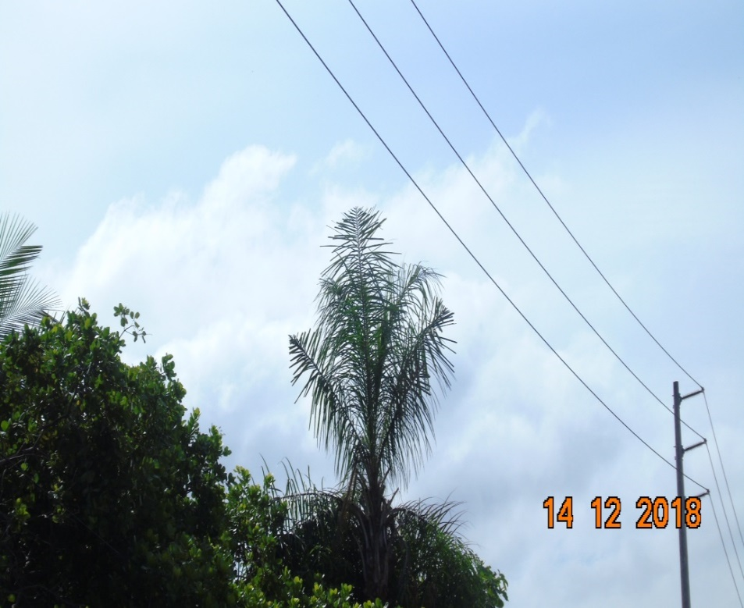 |  |  |  |  | Evidência da Execução
Item | Descrição do Defeito |  | CÓD. Defeito |  | N° Estrutura | Fase(s) | Prioridade | Fonte/Carga | Ação | Observações

3 | ÁRV. DENTRO DA FAIXA-DIST. CONDUT. > 1,5M |  | AF01 |  | LPA-2/3 - FASE C - CARGA | C | P2 | CARGA | PODAR ÁRVORE | 4 ÁRVORES
REG.3 | Registro Cenário - Antes |  |  |  | REG.4 | Registro Cenário - Depois
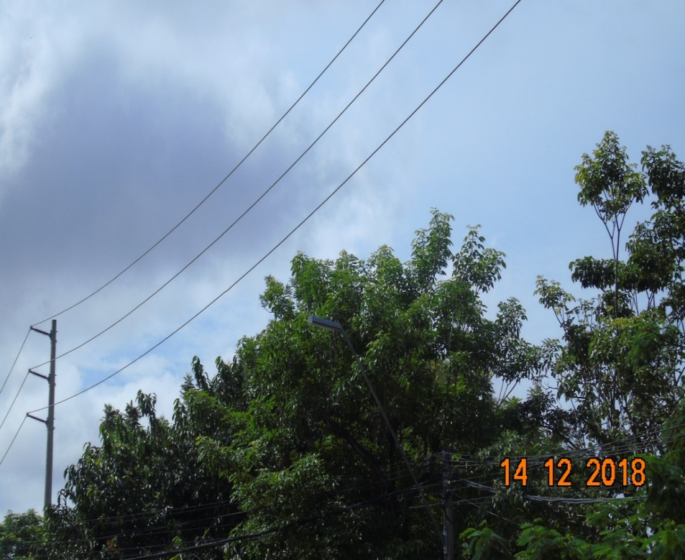 |  |  |  |  | Evidência da Execução
Item | Descrição do Defeito |  | CÓD. Defeito |  | N° Estrutura | Fase(s) | Prioridade | Fonte/Carga | Ação | Observações

4 | ÁRV. DENTRO DA FAIXA-DIST. CONDUT. > 1,5M |  | AF01 |  | LPS-2/4 - FASE AB - CARGA | AB | P2 | CARGA | PODAR ÁRVORE | 2 ÁRVORES
REG.5 | Registro Cenário - Antes |  |  |  | REG.6 | Registro Cenário - Depois
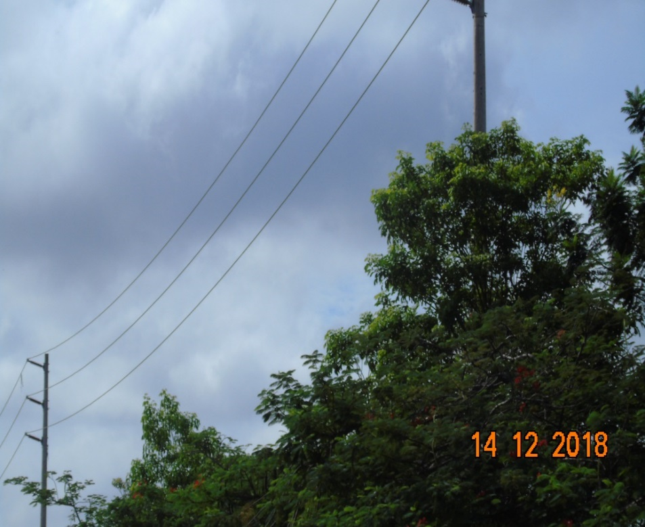 |  |  |  |  | Evidência da Execução
Item | Descrição do Defeito |  | CÓD. Defeito |  | N° Estrutura | Fase(s) | Prioridade | Fonte/Carga | Ação | Observações

5 | CABO C/ CORPOS ESTRANHOS |  | CB06 |  | LPS-2/5 - FASE B - CARGA | B | P2 | CARGA | RETIRAR CORPO ESTRANHO | 0
REG.7 | Registro Cenário - Antes |  |  |  | REG.8 | Registro Cenário - Depois
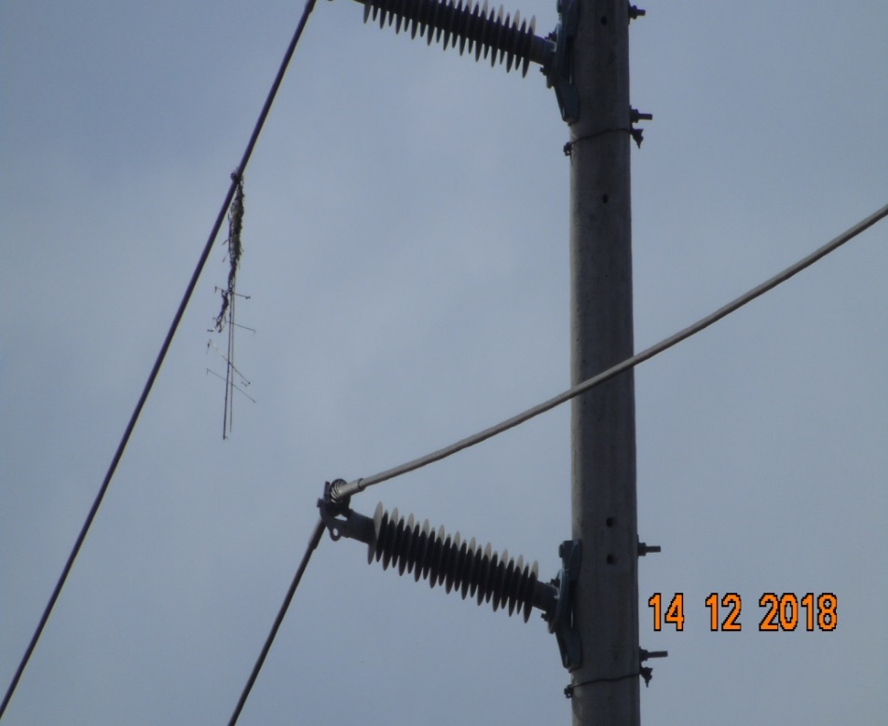 |  |  |  |  | Evidência da Execução
Item | Descrição do Defeito |  | CÓD. Defeito |  | N° Estrutura | Fase(s) | Prioridade | Fonte/Carga | Ação | Observações

6 | ÁRV. DENTRO DA FAIXA-DIST. CONDUT. > 1,5M |  | AF01 |  | LPS-2/6 - FASE C - CARGA | C | P2 | CARGA | PODAR ÁRVORE | 0
REG.9 | Registro Cenário - Antes |  |  |  | REG.10 | Registro Cenário - Depois
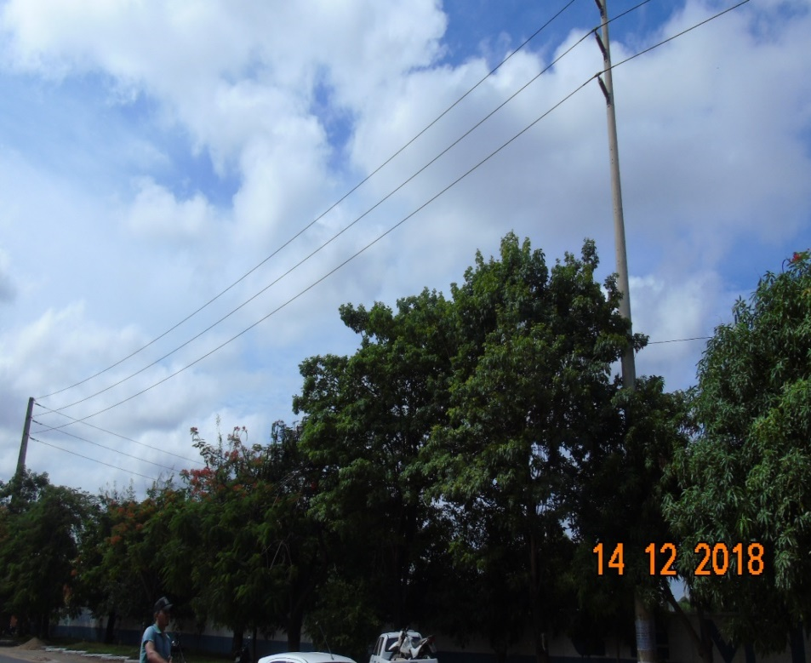 |  |  |  |  | Evidência da Execução
Item | Descrição do Defeito |  | CÓD. Defeito |  | N° Estrutura | Fase(s) | Prioridade | Fonte/Carga | Ação | Observações

7 | ÁRV. DENTRO DA FAIXA-DIST. CONDUT. > 1,5M |  | AF01 |  | LA4-2/7 - FASE AB - CARGA | AB | P2 | CARGA | PODAR ÁRVORE | 0
REG.11 | Registro Cenário - Antes |  |  |  | REG.12 | Registro Cenário - Depois
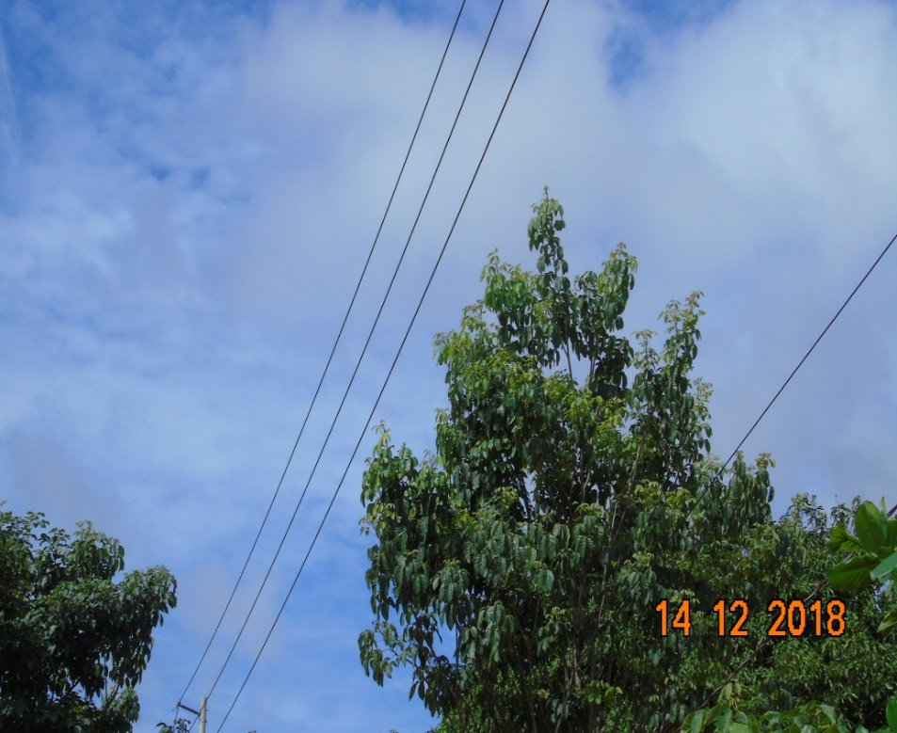 |  |  |  |  | Evidência da Execução
Item | Descrição do Defeito |  | CÓD. Defeito |  | N° Estrutura | Fase(s) | Prioridade | Fonte/Carga | Ação | Observações

8 | ÁRV. DENTRO DA FAIXA-DIST. CONDUT. > 1,5M |  | AF01 |  | LPS-2/8 - FASE C - CARGA | C | P2 | CARGA | PODAR ÁRVORE | 0
REG.13 | Registro Cenário - Antes |  |  |  | REG.14 | Registro Cenário - Depois
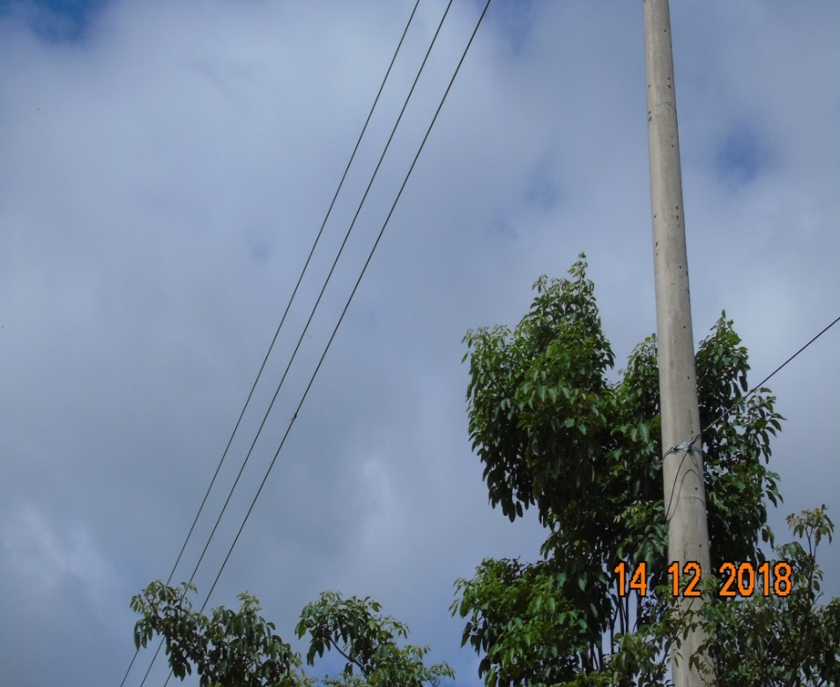 |  |  |  |  | Evidência da Execução
Item | Descrição do Defeito |  | CÓD. Defeito |  | N° Estrutura | Fase(s) | Prioridade | Fonte/Carga | Ação | Observações

9 | POSTE C/ CASA DE ABELHAS / MARIBONDOS |  | ES19 |  | LPA-2/10 - FASE ABC - CARGA | ABC | A | CARGA | ELIMINAR ABELHA/MARIBONDOS | 0
REG.15 | Registro Cenário - Antes |  |  |  | REG.16 | Registro Cenário - Depois
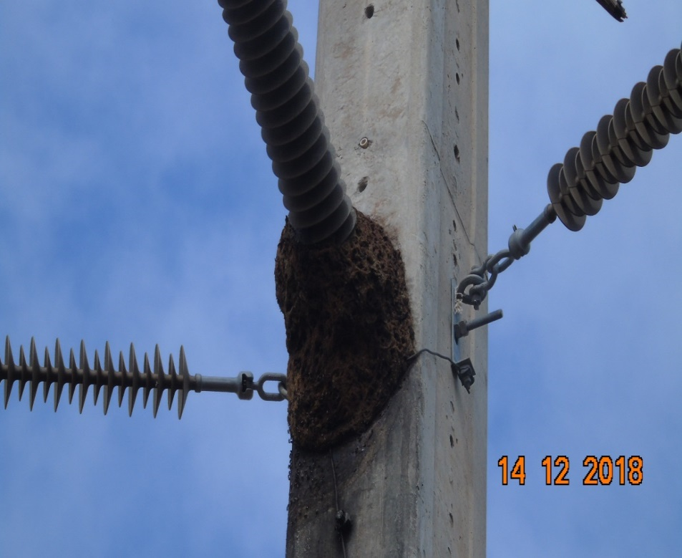 |  |  |  |  | Evidência da Execução
Item | Descrição do Defeito |  | CÓD. Defeito |  | N° Estrutura | Fase(s) | Prioridade | Fonte/Carga | Ação | Observações

10 | ÁRV. DENTRO DA FAIXA-DIST. CONDUT. > 1,5M |  | AF01 |  | LPS-3/9 - FASE C - CARGA | C | P2 | CARGA | PODAR ÁRVORE | SANADO!
REG.17 | Registro Cenário - Antes |  |  |  | REG.18 | Registro Cenário - Depois
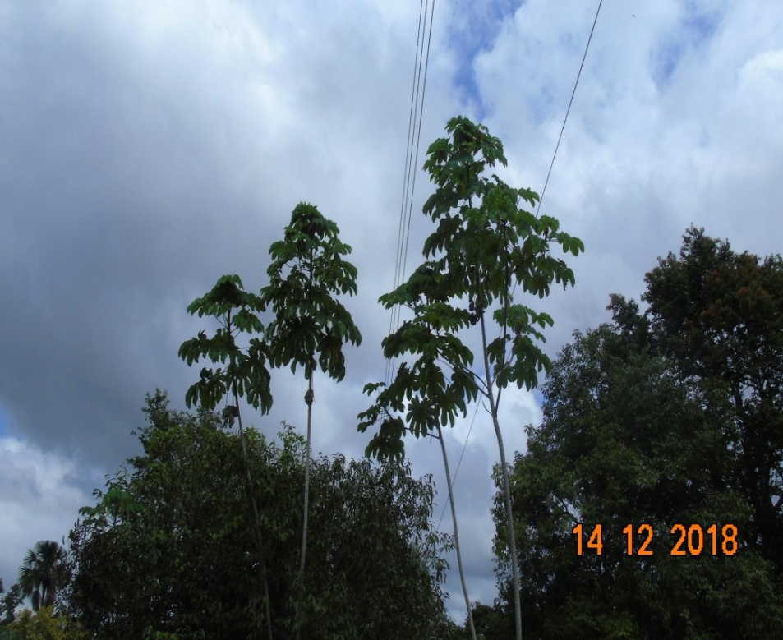 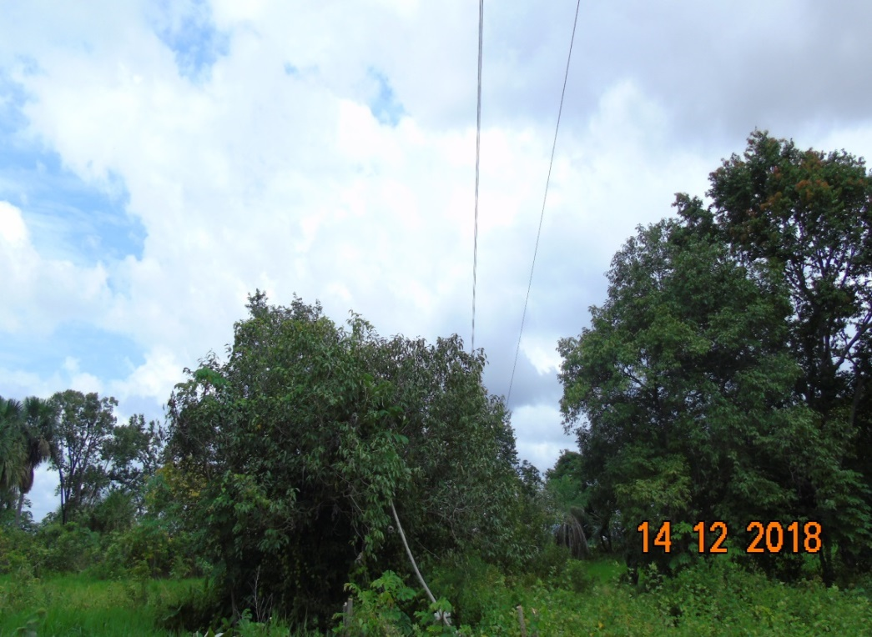 |  |  |  |  | Evidência da Execução
Item | Descrição do Defeito |  | CÓD. Defeito |  | N° Estrutura | Fase(s) | Prioridade | Fonte/Carga | Ação | Observações

11 | ÁRV. DENTRO DA FAIXA-DIST. CONDUT. > 1,5M |  | AF01 |  | LPS-3/9 - FASE C - CARGA | C | P2 | CARGA | PODAR ÁRVORE | 0
REG.19 | Registro Cenário - Antes |  |  |  | REG.20 | Registro Cenário - Depois
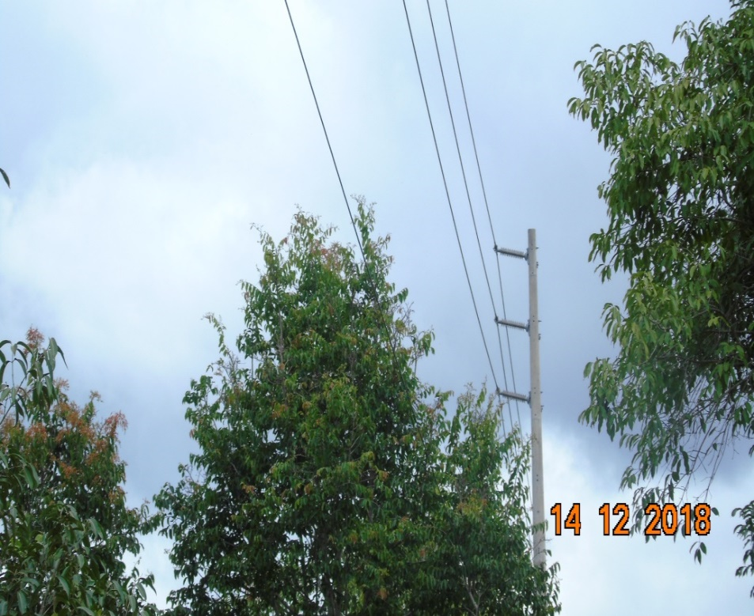 |  |  |  |  | Evidência da Execução

